关系图
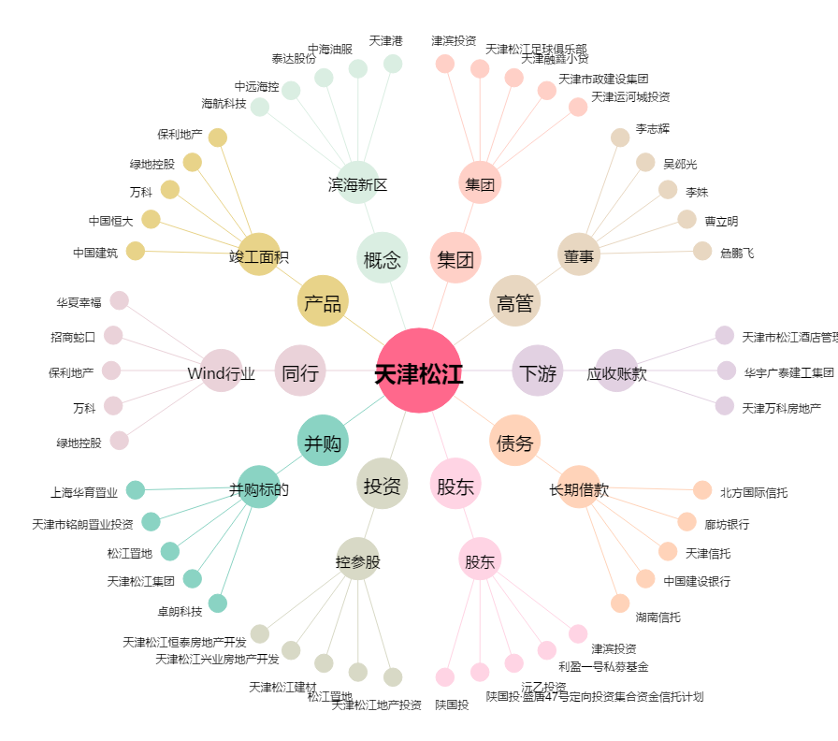
天津松江[600225.SH] - 关系概览图

